ER1-TC-LOGIN-1
INCIDENT(BUG) REPORT (#ER1-TC-Login-1)

Data | 2012-12-18
Denumire aplicatie | CONTAB FACTURARE
Versiune | 1
Modul functional | Login |  | Flux(Scenariu) Testare | LOGIN
 |  |  | Caz Testare | TC-Login-1
Hardware | Sony Vaio Laptop, Proc: Intel(R) Core™ I5-2430M CPU @ 2,40 Ghz, RAM 4,00 GB
Sistem operare | Windows 7 Home Premium, 64-bit
Gravitate eroare | MAJORA | X
 | MEDIE
 | MINORA
Status | DETECTAT | X
 | DESCHIS | X
 | REZOLVAT | X
 | INCHIS | X
Descriere | Eroare conexiune : nu se conecteaza la baza de date. Posibila problema : nu se preia corect stringul de conexiune
Capturi ecran | 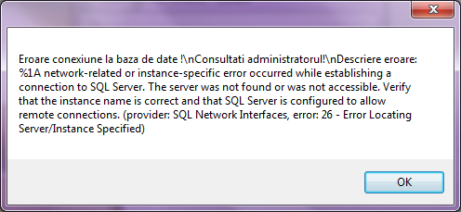

ER2-TC-LOGIN-1
INCIDENT(BUG) REPORT (#ER2-TC-Login-1)

Data | 2012-12-18
Denumire aplicatie | CONTAB FACTURARE
Versiune | 1
Modul functional | Login |  | Flux(Scenariu) Testare | TS-Login
 |  |  | Caz Testare | TC-Login-2
Hardware | Sony Vaio Laptop, Proc: Intel(R) Core™ I5-2430M CPU @ 2,40 Ghz, RAM 4,00 GB
Sistem operare | Windows 7 Home Premium, 64-bit
Gravitate eroare | MAJORA
 | MEDIE | X
 | MINORA
Status | DETECTAT | X
 | DESCHIS | X
 | REZOLVAT | X
 | INCHIS | X
Descriere | Dupa logare nu apare Username in Main (Caption)
Capturi ecran | 